A4縦
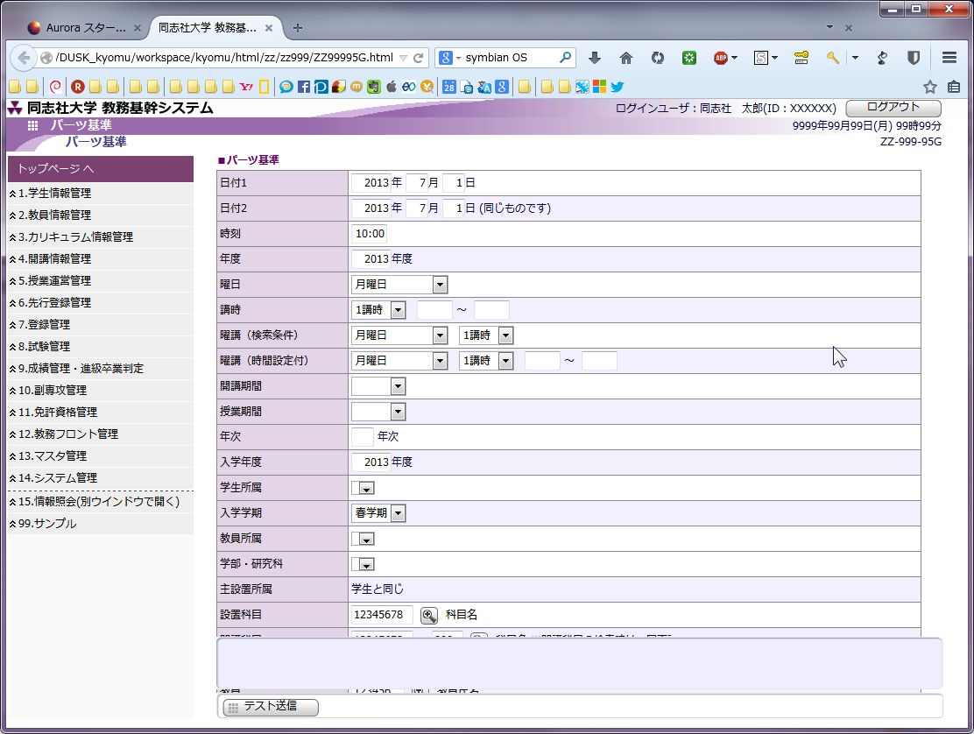
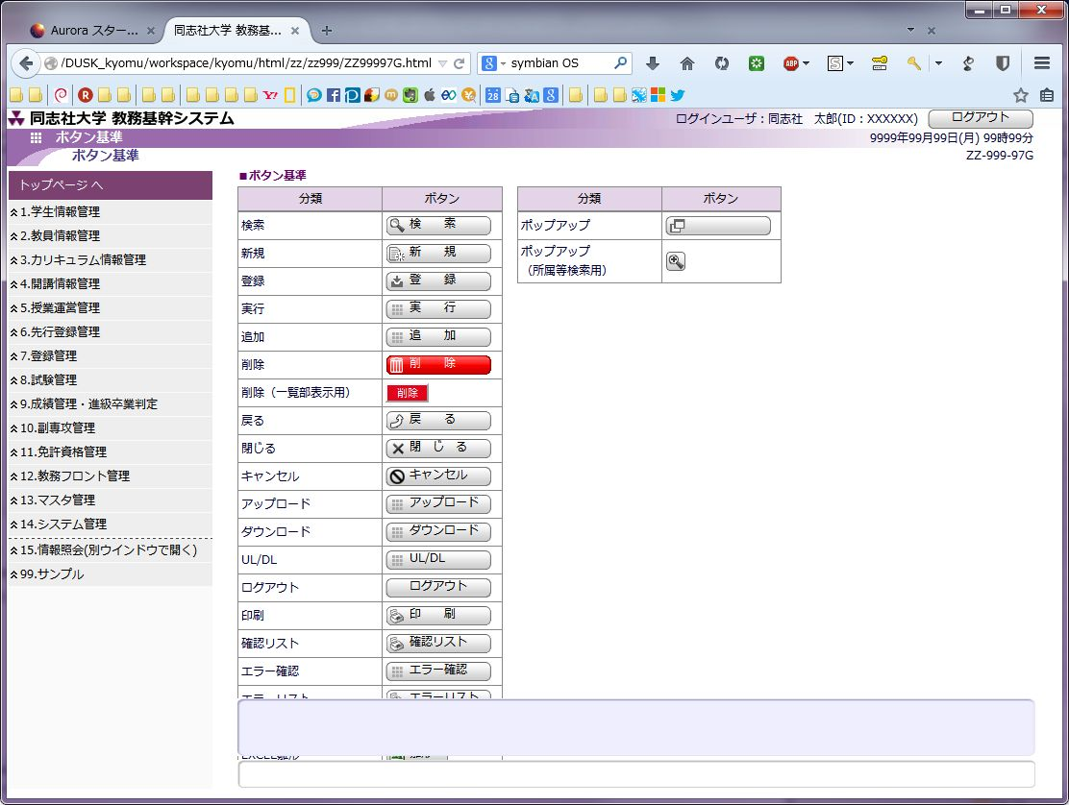
開発ルールブック

発行No |  | ボタンおよびコントロールについて | 作成日 | 2014-03-27
029 |  |  | 作成者 | 鳥羽 哲也

 | 紙芝居からHTMLを作成する際に、workspace内の「ZZ99995G.html」と「ZZ99997G.html」を参考にボタンとパーツを貼りなおしてください。

